CollectiveAccess
Image | Object | Description | Date
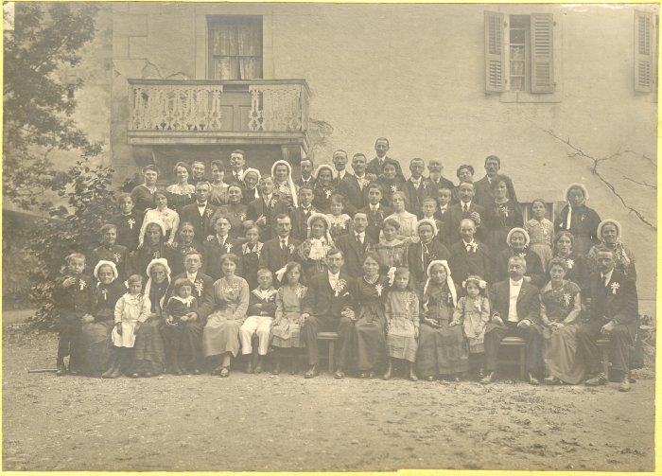 | Photo d'un mariage (12-021) | Photo d'un mariage devant l'abbaye En haut à droite (4e en partant de la droite) : MOCCAND Jean-Marie et Léa
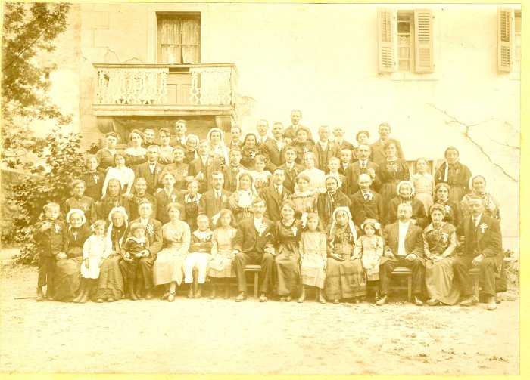 | Photo d'un mariage (12-022) | Photo d'un mariage devant l'abbaye En haut à droite (4e en partant de la droite) : MOCCAND Jean Marie et Léa
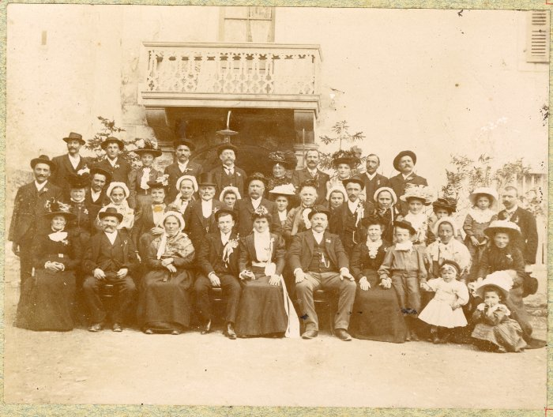 | Photo d'un mariage (12-023) | Photo d'un mariage devant l'abbaye
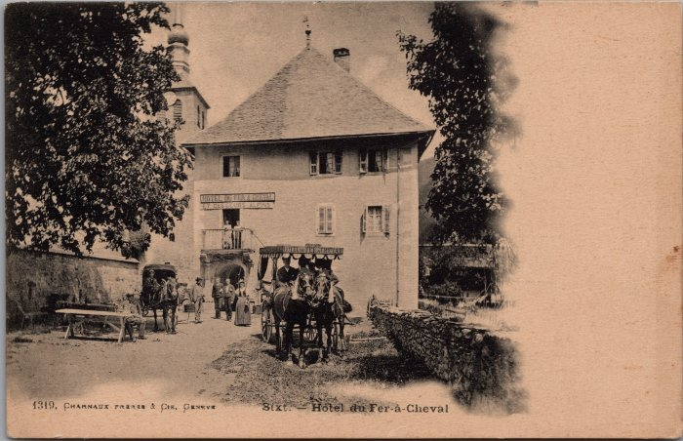 | Hôtel du Fer-à-Cheval et ses calèches (2-2292) | Hôtel du Fer-à-Cheval et ses calèches
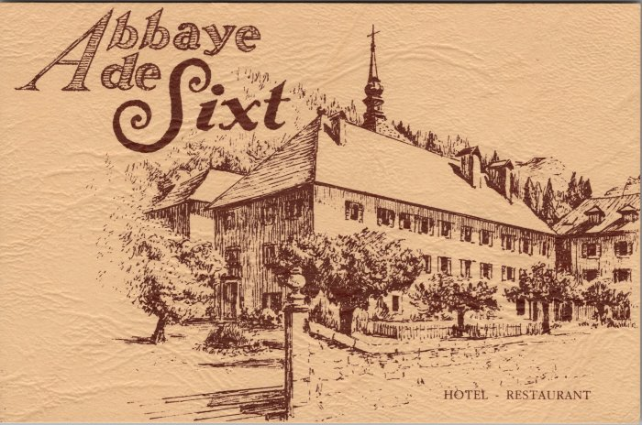 | Carte de visite de l'Hotel du Fer à Cheval (2-3737) | Carte de visite de l'Hotel du Fer à Cheval
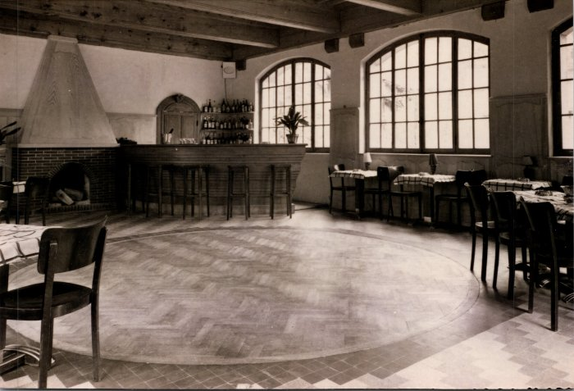 | Photos à l'intérieur de l'abbaye - Hôtel du Fer-à-Cheval (2-445) | Photos à l'intérieur de l'abbaye - Hôtel du Fer-à-Cheval
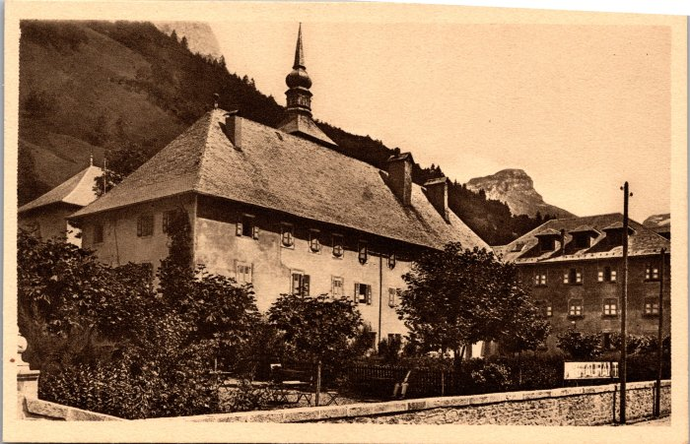 | Hôtel du Fer-à-Cheval (2-453) | Hôtel du Fer-à-Cheval
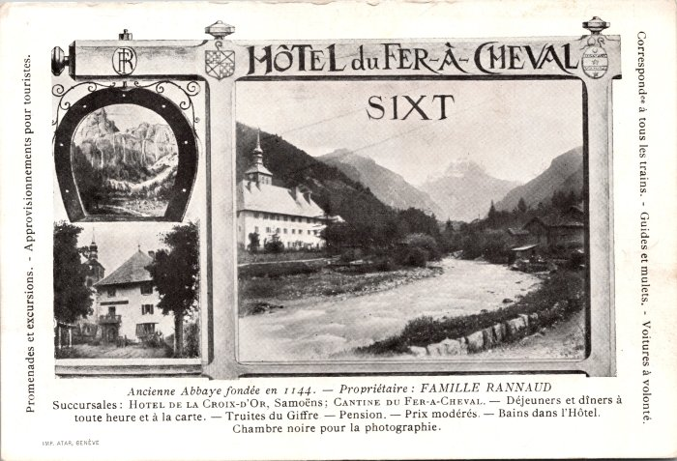 | Hôtel du Fer-à-Cheval et renseignements (2-623) | Hôtel du Fer-à-Cheval et renseignements, propriétaire : Famille RANNAUD
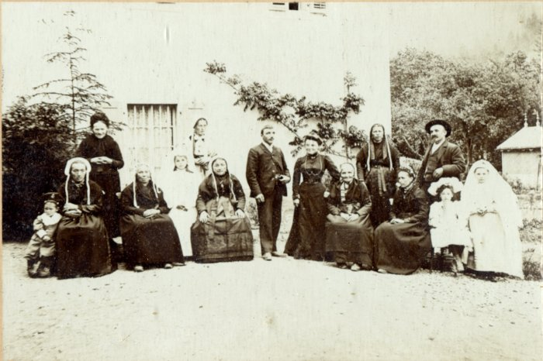 | Photo de communiantes avec leurs familles devant l'abbaye (42-013) | Photo de communiantes avec leurs familles devant l'abbaye dans les années 1900
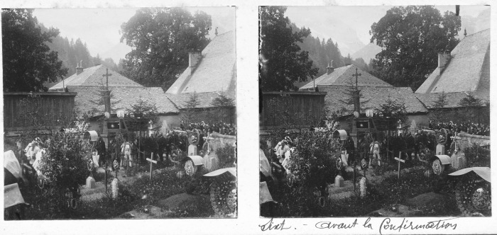 | Photo de Sixt avant la confirmation. (51-057) | Photo de Sixt avant la confirmation. Devant l'église avec l'ancien cimetière.
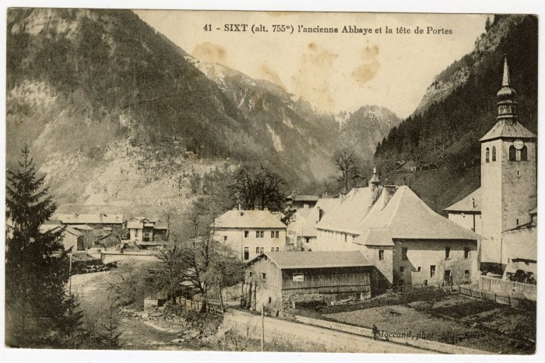 | L'ancienne Abbaye et la tête de Portes (56-045) | L'ancienne Abbaye et la tête de Portes

